bugs
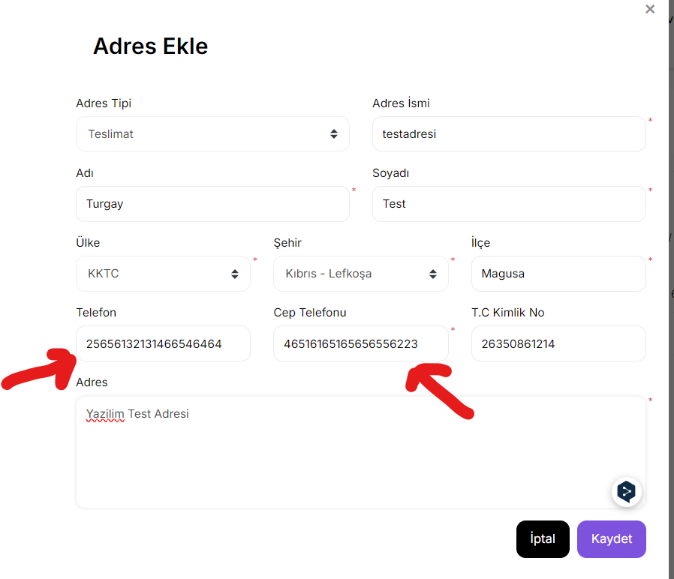
Bug Raporlayan | Turgay ULUDAĞ

Bug Açıklama | Adres Defteri sayfasında Adres Ekle olarak açılan sayfada Ülke olarak KKTC seçildiğinde Telefon ve Cep telefon alanlarında sınırlama ve ülke kodları bulunmamaktadır.
Bug Görseli

